国内做货-人民币-已开
睿宁2025对 账 单-Recall
下单时间 | 出货时间 | PO号 | 睿颢合同号 | 款号 | 品名 | 数量(片） | 单价 | 金额(RMB)
2025-05-09 | 2025-05-16 | 25670 | RRNBSK475 工厂：星之浩工厂 | 0093-708-906 Made in China 女下装裤子 加单2 | 白色吊牌HPBCGEN001-60*95mm | 10000 | 0.35 | 3500.00 | 徐州星之浩
 |  |  |  |  | 黑色 吊绳 MRBCGEN004-320*1.5mm | 10000 |  | 0.00
 | 2025-05-12 |  |  |  | 白色缎带洗标CLBCGEN003*4页-60*25mm（加页码） | 40000 | 0.042 | 1680.00
 |  |  |  |  | 白色织标WLBCGEN017（05B）-65*19mm | 10000 | 0.137 | 1370.00
 | 2025-05-29 |  |  |  | 白色吊牌HPBCGEN001-60*95mm | 3351 | 0.25 | 837.75
 | 2025-05-23 |  |  |  | 白色缎带洗标CLBCGEN003*1页-60*25mm（加页码）(条码页) | 3351 | 0.042 | 140.74
2025-05-09 | 2025-05-18 | 25671 | RRNBSK476 工厂：星之浩工厂 | 0093-709-906 Made in China 女下装裤子 | 白色吊牌HPBCGEN001-60*95mm | 10000 | 0.35 | 3500.00 | 徐州星之浩
 |  |  |  |  | 黑色 吊绳 MRBCGEN004-320*1.5mm | 10000 |  | 0.00
 | 2025-05-25 |  |  |  | 白色缎带洗标CLBCGEN003*4页-60*25mm（加页码） | 40000 | 0.042 | 1680.00
 |  |  |  |  | 白色织标WLBCGEN017（05B）-65*19mm | 10000 | 0.137 | 1370.00
 | 2025-05-29 |  |  |  | 白色吊牌HPBCGEN001-60*95mm | 1388 | 0.25 | 347.00
 | 2025-05-22 |  |  |  | 白色织标WLBCGEN017（05B）-65*19mm | 4627 | 0.137 | 633.90
2025-05-09 | 2025-05-18 | 25673 | RRNBSK477 工厂：星之浩工厂 | 0093-757-906/251/800 Made in China 女下装裤子 | 白色吊牌HPBCGEN001-60*95mm | 6000 | 0.35 | 2100.00 | 徐州星之浩
 |  |  |  |  | 黑色 吊绳 MRBCGEN004-320*1.5mm | 6000 |  | 0.00
 | 2025-05-26 |  |  |  | 白色缎带洗标CLBCGEN003*4页-60*25mm（加页码） | 24000 | 0.042 | 1008.00
 | 2025-05-13 |  |  |  | 白色织标WLBCGEN017（05B）-65*19mm | 6000 | 0.137 | 822.00
2025-05-09 | 2025-05-18 | 25674 | RRNBSK480 工厂：星之浩工厂 | 0093-760-251/800/906 Made in China 女下装裤子 | 白色吊牌HPBCGEN001-60*95mm | 5000 | 0.35 | 1750.00 | 徐州星之浩
 |  |  |  |  | 黑色 吊绳 MRBCGEN004-320*1.5mm | 5000 |  | 0.00
 | 2025-05-25 |  |  |  | 白色缎带洗标CLBCGEN003*4页-60*25mm（加页码） | 20000 | 0.042 | 840.00
 | 2025-05-13 |  |  |  | 白色织标WLBCGEN017（05B）-65*19mm | 5000 | 0.137 | 685.00
2025-05-15 | 2025-05-25 | 25936 | RRNBSK498 工厂：星之浩工厂 | 0093-707-441 Made in China 女下装裤子 加单5 | 白色吊牌HPBCGEN001-60*95mm | 16500 | 0.35 | 5775.00 | 徐州星之浩
 |  |  |  |  | 黑色 吊绳 MRBCGEN004-320*1.5mm | 16500 |  | 0.00
 | 2025-05-19 |  |  |  | 白色缎带洗标CLBCGEN003*4页-60*25mm（加页码） | 66000 | 0.042 | 2772.00
 |  |  |  |  | 白色织标WLBCGEN017（05B）-65*19mm | 16500 | 0.137 | 2260.50
 | 2025-05-23 |  |  |  | 白色缎带洗标CLBCGEN003*1页-60*25mm（加页码）（条码页） | 3124 | 0.042 | 131.21
2025-05-19 | 2025-06-16 | 80884 | RRNBSK508 工厂：三马 | 6080-707-800/812 MINIDO Made in China 女下装裙子 | 白色吊牌HPBCRFI001-60*95mm-RFID LOGO | 50000 | 0.35 | 17500.00 | 三马
 |  |  |  |  | 黑色 吊绳 MRBCGEN004-320*1.5mm | 50000 |  | 0.00
 | 2025-06-01 |  |  |  | 白色缎带洗标CLBCGEN003*4页-60*25mm（加页码） | 200000 | 0.042 | 8400.00
 | 2025-06-03 |  |  |  | 白色缎带空白标 BKKBXM24002（60*25mm） | 50000 | 0.027 | 1350.00
 | 2025-05-25 |  |  |  | 白色RFID织标WLBCRFI013-65*19mm（+3%） | 51500 | 0.85 | 43775.00
 | 2025-05-26 |  |  |  | 白色RFID织标WLBCRFI013-65*19mm-免费大货样 | 35 | 0 | 0.00
2025-05-26 | 2025-06-04 | 26144 | RRNBSK523 工厂：星之浩工厂 | 0093-707-441 Made in China 女下装裤子 加单6 | 白色吊牌HPBCGEN001-60*95mm | 15000 | 0.35 | 5250.00 | 徐州星之浩
 |  |  |  |  | 黑色 吊绳 MRBCGEN004-320*1.5mm | 15000 |  | 0.00
 | 2025-05-30 |  |  |  | 白色缎带洗标CLBCGEN003*4页-60*25mm（加页码） | 60000 | 0.042 | 2520.00
 |  |  |  |  | 白色缎带洗标CLBCGEN003*4页-60*25mm（加页码） | 15000 | 0.137 | 2055.00
2025-05-29 | 2025-06-25 | 81826/81828/ 81829/81830 | RRNBSK535 工厂：顺成 | 5106-707-800/926 NOMA Made in China 女下装裤子 | 白色吊牌HPBCRFI001-60*95mm-RFID LOGO | 25000 | 0.35 | 8750.00 | 顺成
 |  |  |  |  | 黑色 吊绳 MRBCGEN004-320*1.5mm | 25000 |  | 0.00
 | 2025-06-05 |  |  |  | 白色缎带洗标CLBCGEN003*4页-60*25mm（加页码） | 100000 | 0.042 | 4200.00
 | 2025-06-04 |  |  |  | 白色织标WLBCGEN017（05B）-65*19mm | 25000 | 0.137 | 3425.00
 |  |  |  |  | 白色RFID织标WLBCRFI015-65*19mm（+3%） | 25750 | 0.85 | 21887.50
2025-05-29 | 2025-06-04 | 26253 | RRNBSK537 工厂：星之浩工厂 | 0093-707-800 Made in China 女下装裤子 加单7 | 白色吊牌HPBCGEN001-60*95mm | 10000 | 0.35 | 3500.00 | 徐州星之浩
 |  |  |  |  | 黑色 吊绳 MRBCGEN004-320*1.5mm | 10000 |  | 0.00
 | 2025-06-01 |  |  |  | 白色缎带洗标CLBCGEN003*4页-60*25mm（加页码） | 40000 | 0.042 | 1680.00
 |  |  |  |  | 白色织标WLBCGEN017（05B）-65*19mm | 10000 | 0.137 | 1370.00
2025-05-29 |  | 26263 | RRNBSK538 工厂：星之浩工厂 | 0093-707-422/441 Made in China 女下装裤子 加单8 | 白色吊牌HPBCGEN001-60*95mm | 20000 | 0.35 | 7000.00 | 徐州星之浩
 |  |  |  |  | 黑色 吊绳 MRBCGEN004-320*1.5mm | 20000 |  | 0.00
 | 2025-06-03 |  |  |  | 白色缎带洗标CLBCGEN003*4页-60*25mm（加页码） | 140000 | 0.042 | 5880.00
 |  |  |  |  | 白色织标WLBCGEN017（05B）-65*19mm | 35000 | 0.137 | 4795.00
 | 2025-06-21 |  |  |  | 白色吊牌HPBCGEN001-60*95mm 补差数 | 9826 | 0.35 | 3439.10
 | 2025-06-17 |  |  |  | 白色缎带洗标CLBCGEN003*1页-60*25mm（加页码）条码页 | 9826 | 0.042 | 412.69
 |  |  |  |  | 白色织标WLBCGEN017（05B）-65*19mm | 9826 | 0.137 | 1346.16
2025-06-04 | 2025-06-19 | 80043 | RRNBSK545 工厂：豪志工厂 | 5093-707-251/514 Made IN China 女下装 | 白色吊牌HPBCRFI001-60*95mm-RFID LOGO | 15000 | 0.35 | 5250.00 | 豪志
 |  |  |  |  | 黑色 吊绳 MRBCGEN004-320*1.5mm | 15000 |  | 0.00
 | 2025-06-08 |  |  |  | 白色缎带洗标CLBCGEN003*4页-60*25mm（加页码） | 60000 | 0.042 | 2520.00
 | 2025-06-10 |  |  |  | 白色缎带空白标 BKKBXM24002（60*25mm） | 15000 | 0.027 | 405.00
 | 2025-06-08 |  |  |  | 白色织标WLBCGEN017（05B）-65*19mm | 15000 | 0.137 | 2055.00
 |  |  |  |  | 白色缎带芯片洗标CLBCRFI001-60*25mm | 15000 | 0.58 | 8700.00
2025-06-06 | 2025-06-21 | 26513/26514/ 26515 | RRNBSK557 工厂：星之浩工厂 | 0093-707-251/800 Made in China 女下装裤子 加单9 | 白色吊牌HPBCGEN001-60*95mm | 15000 | 0.35 | 5250.00 | 徐州星之浩
 |  |  |  |  | 黑色 吊绳 MRBCGEN004-320*1.5mm | 15000 |  | 0.00
 | 2025-06-10 |  |  |  | 白色缎带洗标CLBCGEN003*4页-60*25mm（加页码） | 60000 | 0.042 | 2520.00
 |  |  |  |  | 白色织标WLBCGEN017（05B）-65*19mm | 15000 | 0.137 | 2055.00
 | 2025-06-21 |  |  |  | 白色吊牌HPBCGEN001-60*95mm 补差数 | 2732 | 0.25 | 683.00
 | 2025-06-17 |  |  |  | 白色缎带洗标CLBCGEN003*1页-60*25mm（加页码）条码页 | 2732 | 0.042 | 114.74
 |  |  |  |  | 白色织标WLBCGEN017（05B）-65*19mm | 2732 | 0.137 | 374.28
2025-06-06 | 2025-06-22 | 80884 | RRNBSK559 工厂：三马 | 6080-707-800/812 MINIDO Made in China 女下装裙子 补数 | 白色吊牌HPBCRFI001-60*95mm-RFID LOGO | 2499 | 0.35 | 874.65 | 三马
 |  |  |  |  | 黑色 吊绳 MRBCGEN004-320*1.5mm | 2499 |  | 0.00
 | 2025-06-09 |  |  |  | 白色缎带洗标CLBCGEN003*4页-60*25mm（加页码） | 9996 | 0.042 | 419.83
 | 2025-06-09 |  |  |  | 白色缎带空白标 BKKBXM24002（60*25mm） | 2499 | 0.027 | 67.47
 | 2025-06-10 |  |  |  | 白色RFID织标WLBCRFI013-65*19mm（+3%） | 2499 | 0.85 | 2124.15
2025-06-12 | 2025-06-25 | 82424 | RRNBSK566 工厂：星之浩工厂 | 0093-706-800 Made in China 女下装裤子 | 白色吊牌HPBCGEN001-60*95mm | 6850 | 0.35 | 2397.50 | 徐州星之浩
 |  |  |  |  | 黑色 吊绳 MRBCGEN004-320*1.5mm | 6850 |  | 0.00
 | 2025-06-18 |  |  |  | 白色缎带洗标CLBCGEN003*4页-60*25mm（加页码） | 27400 | 0.042 | 1150.80
 | 2025-06-21 |  |  |  | 白色织标WLBCGEN017（05B）-65*19mm | 6850 | 0.137 | 938.45
 |  |  |  |  |  |  |  | 219638.44
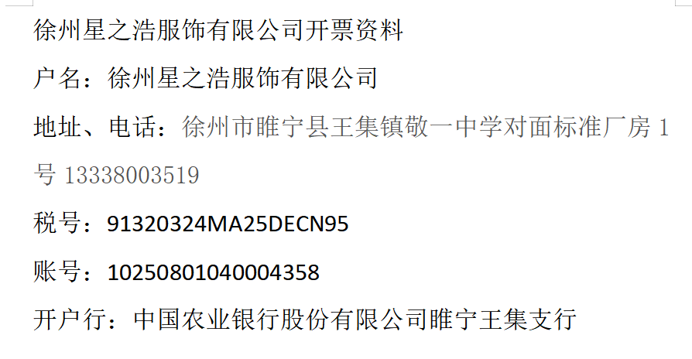
以下开票 徐州星之浩服饰有限公司

品名 | 数量 | 单位 | 金额 | 备注
商标 | 928965 | 个 | 87934.83 | 0093-707,0093-737 0093-708,0093-797 0093-712

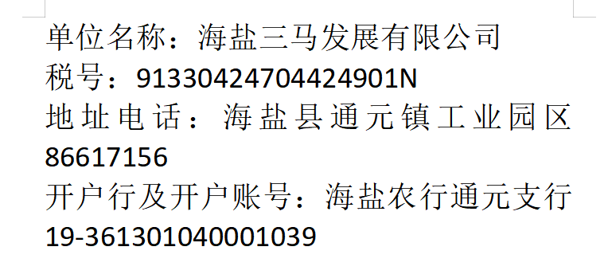
以下开票 海盐三马发展有限公司

品名 | 数量 | 单位 | 金额 | 备注
商标 | 421492 | 个 | 74511.11 | 6080-707

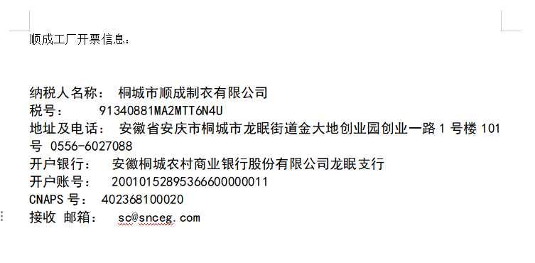
以下开票 桐城市顺成制衣有限公司

品名 | 数量 | 单位 | 金额 | 备注
商标 | 200750 | 个 | 38262.5 | 5106-707

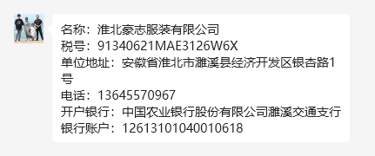
以下开票 淮北豪志服装有限公司

品名 | 数量 | 单位 | 金额 | 备注
商标 | 13500 | 个 | 18930 | 5093-707

发 票 通 知 单
编号 （发票张数） | 申请日期 | 客户 | 开票抬头 （请填写全名） | 货 物 或 应 税 劳 务 名 称 （比如吊粒，吊牌等，大致写一下就可以） | 规 格 型 号 （如果不需要注明的请写“无”） | 单位 | 数 量 | 金额 （一张发票的总金额） | 备注
1 | 2025-07-08 | 睿宁 | 徐州星之浩服饰有限公司 | 商标 | 无 | 个 | 928965 | ￥87,934.83 | 0093-707,0093-737 0093-708,0093-797 0093-712
1 | 2025-07-08 | 睿宁 | 海盐三马发展有限公司 | 商标 | 无 | 个 | 421492 | ￥74,511.11 | 6080-707
1 | 2025-07-08 | 睿宁 | 桐城市顺成制衣有限公司 | 商标 | 无 | 个 | 200750 | ￥38,262.50 | 5106-707
1 | 2025-07-08 | 睿宁 | 淮北豪志服装有限公司 | 商标 | 无 | 个 | 13500 | ￥18,930.00 | 5093-707

